Datos personales
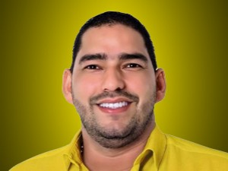

Nombres: | Javier Eduardo
Apellidos: | Ortiz Jarrín
Facebook: | https://www.facebook.com/JavierOrtizPSC
Twitter: | @Javier_Ortiz6
Descripción:

